工作表1
总体原则： | 不进城
 | 方便老人接送
 | 老人居住环境
 | 购房总价小于180W
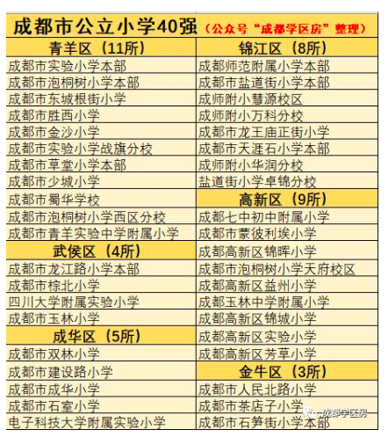
 |  | 幼儿园 | 学校名称 | web | 地址 | 性质 | 入学难度 | 距离广都 | 距离家天下 | 距离大源中央公园 | 优点 | 缺点 | 备注
 |  |  | 金苹果幼儿园-中德英伦联邦 |  |  | 私立

 |  | 小学
 |  |  | 锦晖小学 | http://www.cdgxjhxx.com/ | 高新区锦晖东街66号 | 公立 |  | 10km（20m） | 16km（45m） | 6.5km（15m）
 |  |  | 益州小学 | http://www.cdgxyzxx.com/ | 高新区盛治街32号 | 公立 |  | 6.5km（15m） | 12km（36m） | 1km（2m）
 |  |  | 成都七中初中附属小学 | http://www.cdqzfsxx.cn/ | 高新区金桂路85号 | 公立 |  | 13.5km(21m) | 19km(42m) | 10km(15m)
 |  |  | 蒙彼利埃小学 |  |  | 公立
 |  |  | 高新区实验小学 |  |  | 公立
 |  |  | 高新区芳草小学 |  |  | 公立
 |  |  | 泡桐树小学天府校区 |  |  | 公立
 |  |  | 玉林中学附属小学 |  |  | 公立
 |  |  | 高新区锦城小学 |  |  | 公立

